Representaciones
ID | Descripción | Estado | Comentarios
1010 | 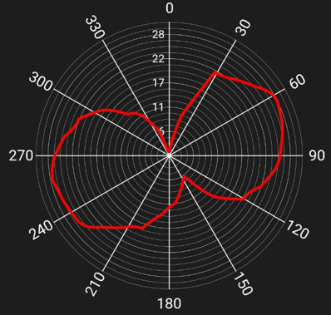 Una vez cargado un fichero de datos, podrá verse su aspecto mediante una representación gráfica en coordenadas polares (gráfica de torque), como la de la imagen de abajo.
1020 | Se podrá seleccionar entre 2 modos de visualización: gráfico único y multigráfico.
1030 | En el modo multigráfico se mostrarán 3 gráficas independientes como la de arriba y en cada una de ellas los gráficos de torque de: sólo pierna izquierda, sólo pierna derecha y la combinada de ambas piernas.
1040 | En el modo de gráfico unico se podrán representar en una misma gráfica los gráficos de torque de: sólo pierna izquierda, sólo pierna derecha y la combinada de ambas piernas.
1050 | En el modo gráfico único se podrán representar de forma simultánea (con diferentes colores) o independiente cualquiera de las tres gráficas, motivo por el cual se recomienda utilizar checkboxes para la selección.

 | Potencial ideal
 | Potencia según frecuencia de muestreo
 | Error debido al muestreo

